상품제안서
스마일 6K 5단 수동 양우산 | 상품코드: F31285

 |  |  |  |  |  |  | 02-412-0044 | www.easy1.co.kr
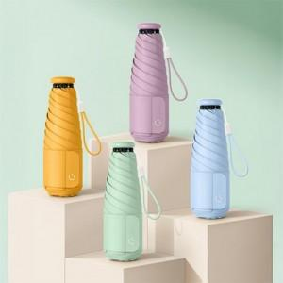

【상세/제작정보】 | <p>택배비 : 5,000원 / 32개입&nbsp;</p>

【인쇄/포장옵션】 | 실크 / 종이케이스

【공급단가】 | 수량 | 100~ | 300~ | 500~ | 1,000~ | 3,000~
*VAT별도 | 단가 | 7,800원 | 7,670원 | 7,470원 | 7,340원 | 7,150원

【상품 URL】 | http://www.easy1.co.kr/src/goods_detail.php?gdno=31285

